Операторы
ТО линии резки стекла LesicESL инв.№55550184 для операторов

№ п.п. | Последовательность действий | Периодичность | Фото | Приспособления, инструменты
1 | Очистить присоски на загрузчике, протереть обезжиривателем. Если обнаружены трещины, то необходимо незамедлительно сообщить руководителю | Каждую смену | 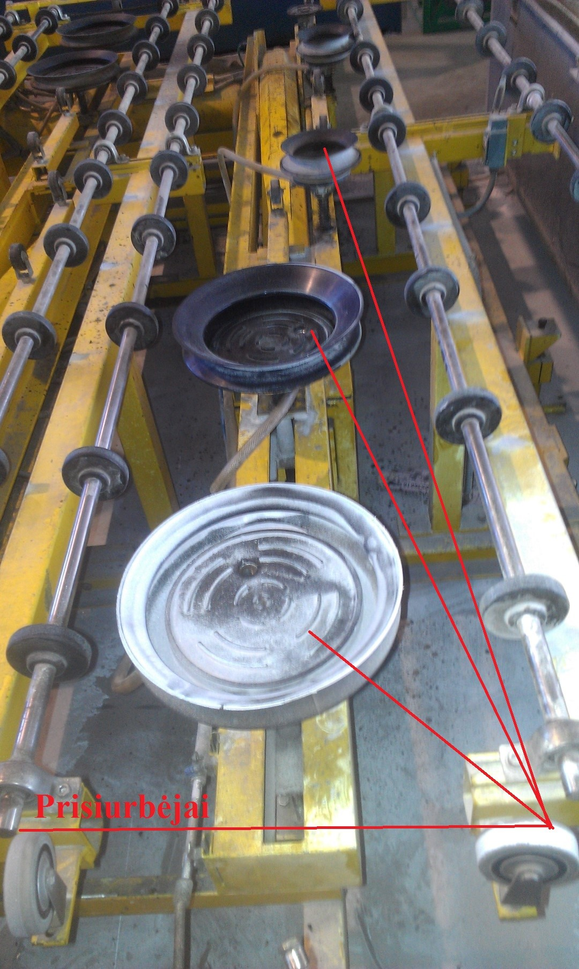 | Ветошь, растворитель
2 | Очистить мягкую поверхность стола во избежании нанесения царапин на стекло | Каждую смену | 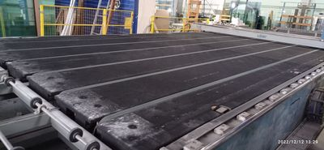 | Пылесос
3 | Продуть сжатым воздухом диск для снятия покрытия, фильтр для сбора остатков стеклянной пыли | Каждую смену | 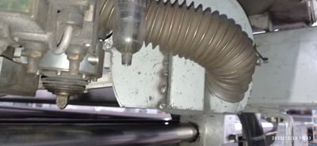 | Сжатый воздух
4 | Очистить датчик распознавания стекла (оптик) | Каждую смену | 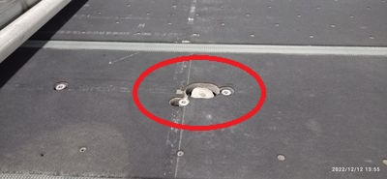 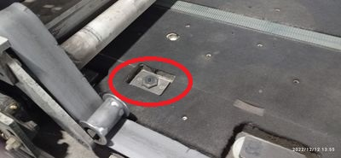 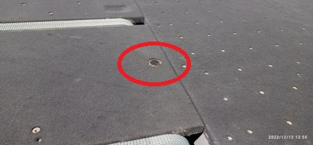 | Ветошь
5 | Проверьте наличие осколков стекла, смазки или мусора в зубьях и на зубчатых колесах. После обнаружения вышеупомянутых посторонних предметов необходимо очистить их перед началом работы | Каждую смену | 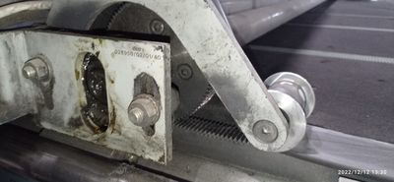 | Визуально, щетка
6 | Проверить совпадают ли разметки резного моста с резным столом, когда мост прибывает в исходное положение | Каждую смену | 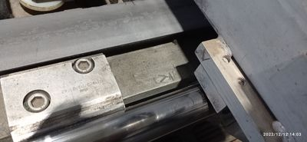 | Визуально
7 | Проверить уровень смазывающей жидкости в колбах | Каждую смену | 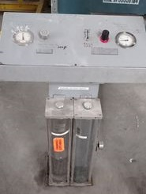 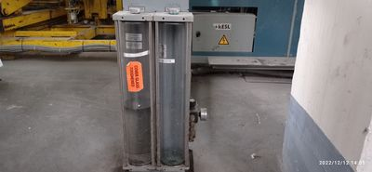 | Визуально
8 | Следите за количеством заливки смазывающей жидкости в колбах на месте раскроя, наблюдая за избытом жидкости, чтобы снизить давление подачи жидкости. При дефиците жидкости увеличить давление подачи | Каждую смену | 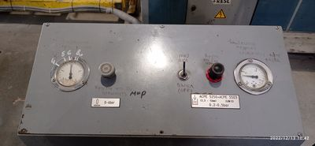 | Визуально
9 | Удалите пыль и старую смазку с моста и направляющих головы | 1 раз в неделю | 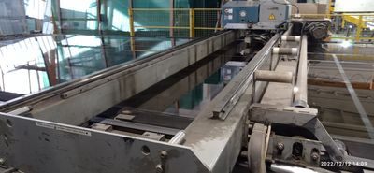 | Скребок, ветошь
10 | Очистите осколки стекла, другой мусор и пыль из-под стеклянного стола и подъемного стола. Уборка требует подъема стола | 1 раз в неделю | 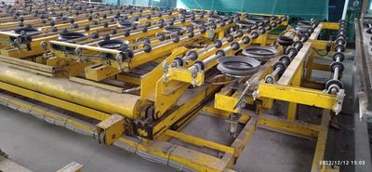 | Хоз. Инвентарь
11 | Очистите ремни безопасности зубчатого колеса. Проверить на наличие трещин. При обнаружении трещин сразу заменяют новой | 1 раз в неделю | 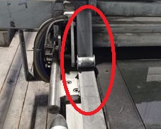 | Ветошь, щетка
12 | При остановке работы перед выходными или праздничным днем обязательно закрутите воздушную заслонку | 1 раз в неделю | 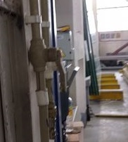 | Вручную
13 | На столе ломки очистите от осколков стекла полости реек. | 1 раз в неделю | 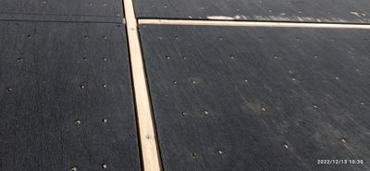 | Щетка, пылесос

Механики
ТО линии резки стекла LesicESL инв.№55550184 для механиков

№ п.п. | Последовательность действий | Периодичность | Фото | Приспособления, инструменты
1 | Проверить состояние направляющих и линейных подшипников. При необходимости добавить смазку. | 1 раз в неделю | 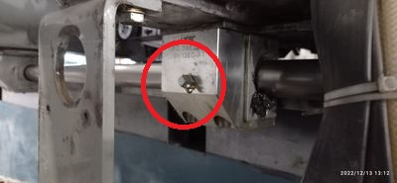 | Смазка ЕР 0
2 | Проверьте покрытие стола на наличие повреждений и износ, при обнаружении дефекта сообщить руководителю. | 1 раз в неделю | 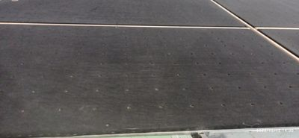 | Визуально
3 | Проверить масло в редукторе. В стоячем положении количество масла должно быть заполнено не менее половины относительно смотрового окна. | 1 раз в неделю | 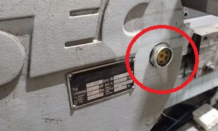 | Визуально
4 | Проверьте состояние пневматической системы. | 1 раз в неделю |  | Визуально
5 | Проверить гидравлический насос, шланги. | 1 раз в неделю | 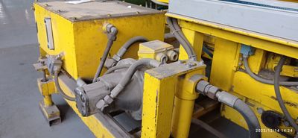 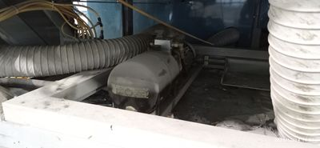 | Визуально
6 | Удалите пыль и старую смазку с направляющих моста и головы. | 1 раз в неделю | 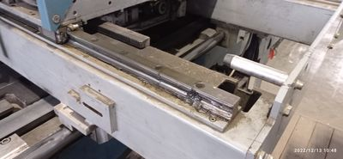 | Скребок, ветошь
7 | Удалите пыль и стеклянный мусор с зубчатых колес и их стоек. | 1 раз в неделю | 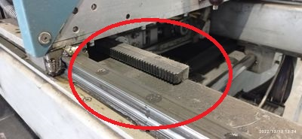 | Ветошь, щетка
8 | Очистите зубчатые ремни. Проверьте на трещины. | 1 раз в неделю | 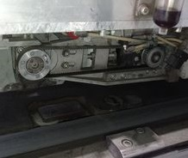 | Ветошь, щетка
9 | Проверьте состояние отбойников. | 1 раз в месяц | 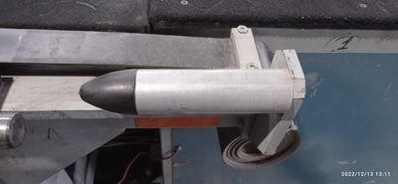 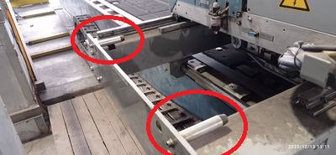 | Визуально
10 | Смазать подшипники на загрузчике через точки смазки. | 1 раз в месяц | 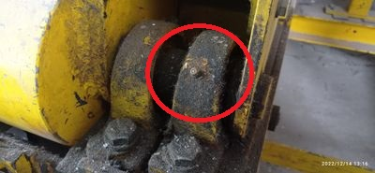 | Смазка ЕР 0
11 | Продуйте фильтры сжатым воздухом в электрошкафах или замените их новыми. | 1 раз в месяц |  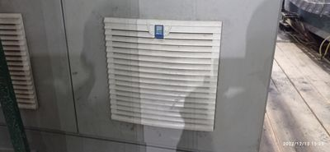 | Сжатый воздух, либо пылесос
12 | Проверьте натяжение цепи транспортёра стекла на загрузчике. При нажатии пальцем на цепь кривизна цепи не должна превышать 1 см. При необходимости смазать цепь. | 1 раз в месяц | 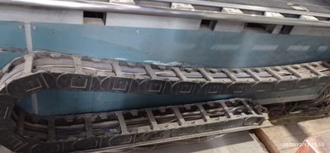 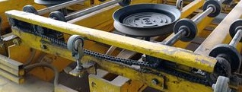 | Вручную, смазка ЕР 0
13 | Проверьте конвейерные ленты на износ и натяжение. | 1 раз в месяц | 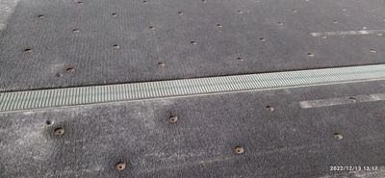 | Визуально, вручную
14 | Проверьте шестерни и направляющие X, Y, Z на износ. При необходимости смажте. | 1 раз в месяц |  | Визуально, смазка
15 | Заполните ёмкость со смазкой воздуха гидравлическим маслом | 1 раз в месяц | 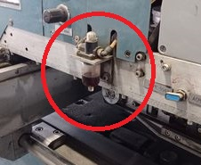 | Смазка
16 | Очистить воздушные фильтры пневматической системы от конденсата и мусора. | 1 раз в месяц | 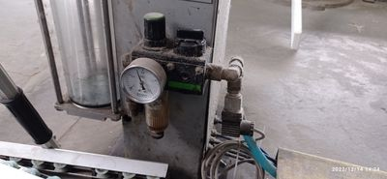 | Слесарный инструмент
17 | Очистите отверстия воздушной подушки (вентилятор должен быть включен) | 1 раз в месяц | 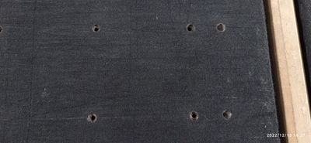 | Вручную
18 | Удалите осколки стекла и пыль с проводки. | 1 раз в месяц |  | Хоз. Инвентарь
19 | Промойте стержни присосок (там где пружины) и втулки на загрузчике универсальной смазкой WD. | 1 раз в месяц | 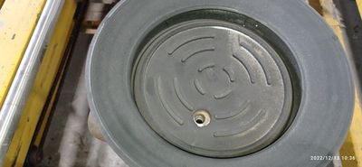 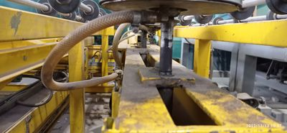 | Смазка WD40
20 | Смажьте подшипники транспортного ремня через точки смазки. | 1 раз в год
21 | Проверьте все шланги сжатого воздуха и гофрированные шланги для вентиляторов воздушной подушки. Если обнаружены утечки воздуха, устраните неисправность. | 1 раз в год | 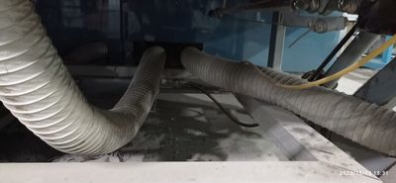 | Визуально
22 | Замените масло в редукторе передвижения моста. | 1 раз в год | 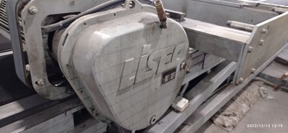 | Масло

